输出值7-现金流量表
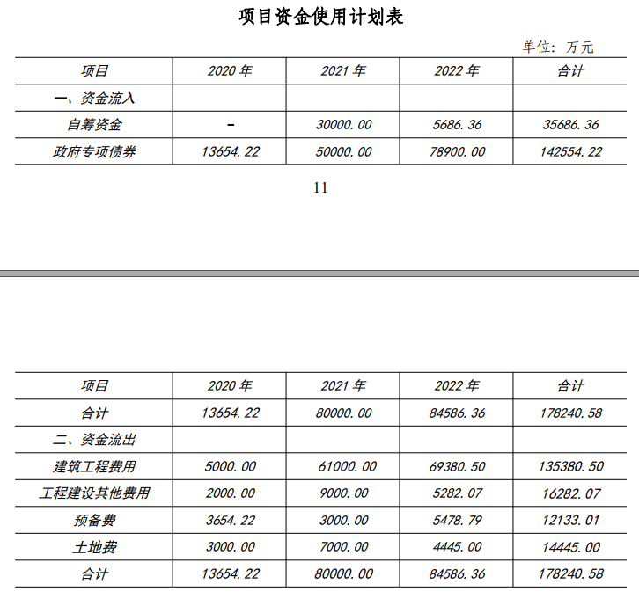
现金流量表
序号 | 项目 | 合计 | 建设期 | 建设期 | 运营期 | 运营期 | 运营期 | 运营期 | 运营期 | 运营期 | 运营期 | 运营期 | 运营期 | 运营期 | 运营期 | 运营期 | 运营期 | 运营期 | 运营期 | 运营期 | 运营期 | 运营期
序号 | 项目 | 合计 | 第1年 | 第2年 | 第3年 | 第4年 | 第5年 | 第6年 | 第7年 | 第8年 | 第9年 | 第10年 | 第11年 | 第12年 | 第13年 | 第14年 | 第15年 | 第16年 | 第17年 | 第18年 | 第19年 | 第20年
1 | 现金流入
1.1 | 营业收入 | #VALUE! | 0.00 | 0.00 | #VALUE! | #VALUE! | #VALUE! | #VALUE! | #VALUE! | #VALUE! | #VALUE! | #VALUE! | #VALUE! | #VALUE! | #VALUE! | #VALUE! | #VALUE! | #VALUE! | #VALUE! | #VALUE! | #VALUE! | #VALUE!
1.2 | 财政补贴收入 | 0.00 | 0.00 | 0.00 | 0.00 | 0.00 | 0.00 | 0.00 | 0.00 | 0.00 | 0.00 | 0.00 | 0.00 | 0.00 | 0.00 | 0.00 | 0.00 | 0.00 | 0.00 | 0.00 | 0.00 | 0.00
1.3 | 回收资产余值 | #VALUE! |  |  |  |  |  |  |  |  |  |  |  |  |  |  |  |  |  |  |  | #VALUE!
1.4 | 融资流入 | #VALUE! | #VALUE! | #VALUE! | 0.00 | 0.00 | 0.00 | 0.00 | 0.00 | 0.00 | 0.00 | 0.00 | 0.00 | 0.00 | 0.00 | 0.00 | 0.00 | 0.00 | 0.00 | 0.00 | 0.00 | 0.00
1.5 | 现金流入合计 | #VALUE! | #VALUE! | #VALUE! | #VALUE! | #VALUE! | #VALUE! | #VALUE! | #VALUE! | #VALUE! | #VALUE! | #VALUE! | #VALUE! | #VALUE! | #VALUE! | #VALUE! | #VALUE! | #VALUE! | #VALUE! | #VALUE! | #VALUE! | #VALUE!
2 | 现金流出
2.1 | 固定资产投资 | #VALUE! | #VALUE! | #VALUE!
2.2 | 经营成本（扣除建设成本结转） | #VALUE! | #VALUE! | #VALUE! | #VALUE! | #VALUE! | #VALUE! | #VALUE! | #VALUE! | #VALUE! | #VALUE! | #VALUE! | #VALUE! | #VALUE! | #VALUE! | #VALUE! | #VALUE! | #VALUE! | #VALUE! | #VALUE! | #VALUE! | #VALUE!
2.3 | 税费 | #VALUE! | #VALUE! | #VALUE! | #VALUE! | #VALUE! | #VALUE! | #VALUE! | #VALUE! | #VALUE! | #VALUE! | #VALUE! | #VALUE! | #VALUE! | #VALUE! | #VALUE! | #VALUE! | #VALUE! | #VALUE! | #VALUE! | #VALUE! | #VALUE!
2.4 | 还本 | #VALUE! | 0.00 | 0.00 | #VALUE! | #VALUE! | #VALUE! | #VALUE! | #VALUE! | 0.00 | 0.00 | 0.00 | 0.00 | 0.00 | 0.00 | 0.00 | 0.00 | 0.00 | 0.00 | 0.00 | 0.00 | 0.00
2.5 | 所得税 | #VALUE! | #VALUE! | #VALUE! | #VALUE! | #VALUE! | #VALUE! | #VALUE! | #VALUE! | #VALUE! | #VALUE! | #VALUE! | #VALUE! | #VALUE! | #VALUE! | #VALUE! | #VALUE! | #VALUE! | #VALUE! | #VALUE! | #VALUE! | #VALUE!
2.6 | 现金流出合计 | #VALUE! | #VALUE! | #VALUE! | #VALUE! | #VALUE! | #VALUE! | #VALUE! | #VALUE! | #VALUE! | #VALUE! | #VALUE! | #VALUE! | #VALUE! | #VALUE! | #VALUE! | #VALUE! | #VALUE! | #VALUE! | #VALUE! | #VALUE! | #VALUE!
3 | 净现金流量 | #VALUE! | #VALUE! | #VALUE! | #VALUE! | #VALUE! | #VALUE! | #VALUE! | #VALUE! | #VALUE! | #VALUE! | #VALUE! | #VALUE! | #VALUE! | #VALUE! | #VALUE! | #VALUE! | #VALUE! | #VALUE! | #VALUE! | #VALUE! | #VALUE!
4 | 累计净现金流量 |  | #VALUE! | #VALUE! | #VALUE! | #VALUE! | #VALUE! | #VALUE! | #VALUE! | #VALUE! | #VALUE! | #VALUE! | #VALUE! | #VALUE! | #VALUE! | #VALUE! | #VALUE! | #VALUE! | #VALUE! | #VALUE! | #VALUE! | #VALUE!
5 | 所得税前净现金流量
6 | 所得税前累计净现金流量
 | 计算指标 |  |  |  | 所得税后 |  |  |  | 所得税前
 | 财务内部收益率 |  |  |  | #VALUE!
 | 财务净现值 |  |  | #VALUE!
 | 投资回收期(含建设期） |  |  | 回正时间，插值法计算，所有值输出

 |  | #VALUE!

